D1R
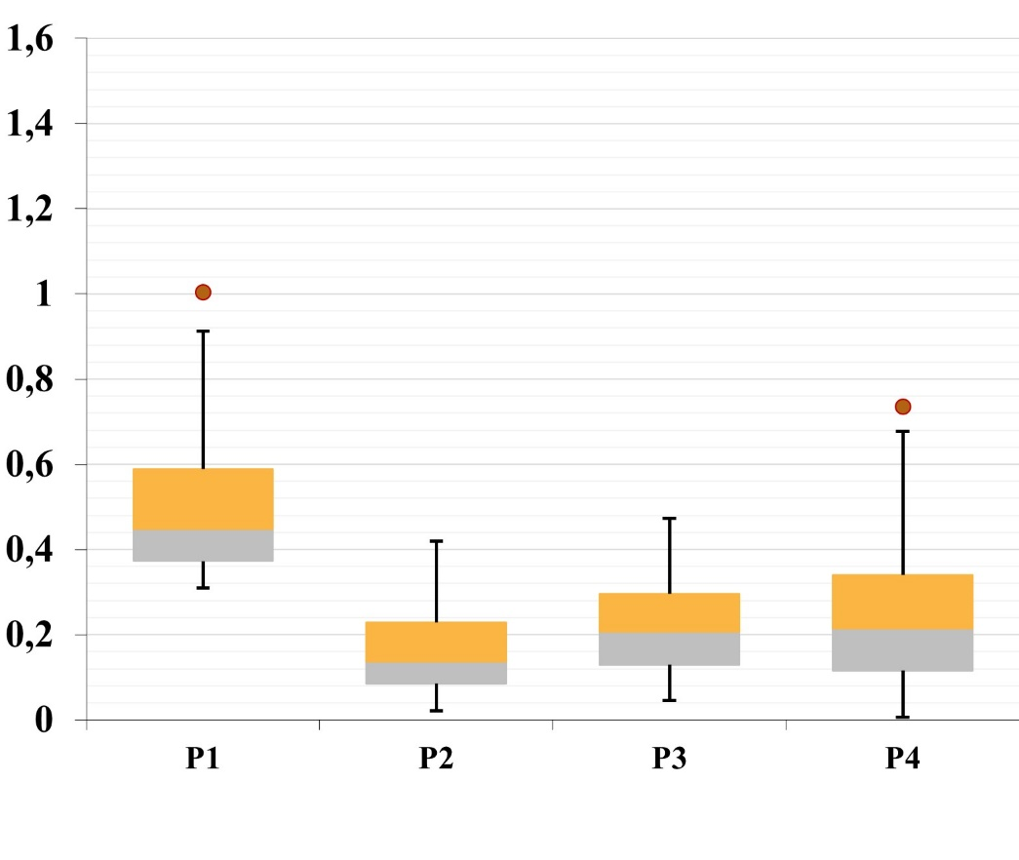
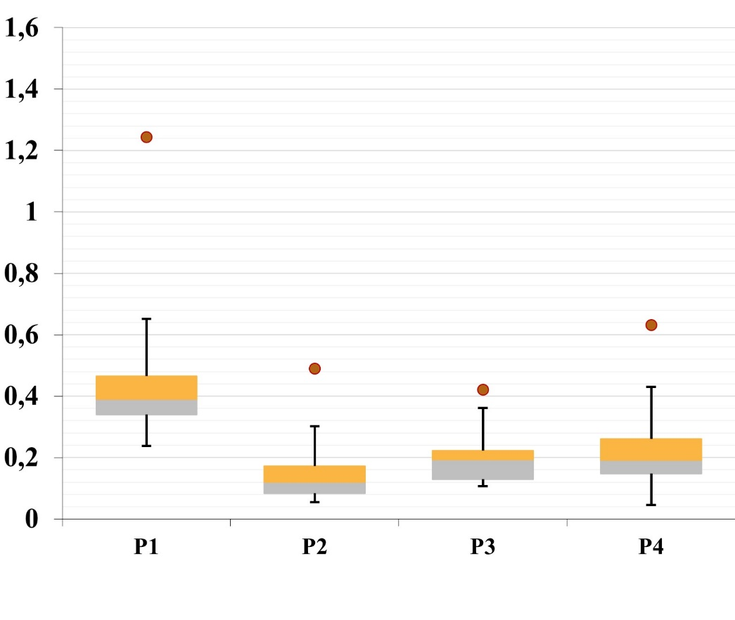
 |  |  | |L|=5 |  |  |  | |L|=7 |  |  |  | |L|=9
|I| | |S| | |W| | P1 | P2 | P3 | P4 | P1 | P2 | P3 | P4 | P1 | P2 | P3 | P4
12 | 5 | 30 | 0.37 | 0.10 | 0.20 | 0.17 | 0.32 | 0.24 | 0.28 | 0.22 | 0.31 | 0.10 | 0.15 | 0.45
12 | 5 | 40 | 0.33 | 0.12 | 0.12 | 0.10 | 0.48 | 0.42 | 0.25 | 0.74 | 0.68 | 0.06 | 0.08 | 0.10
12 | 5 | 50 | 0.32 | 0.17 | 0.11 | 0.19 | 0.68 | 0.32 | 0.33 | 0.46 | 0.45 | 0.21 | 0.21 | 0.29
12 | 10 | 30 | 0.44 | 0.09 | 0.14 | 0.06 | 0.37 | 0.10 | 0.29 | 0.17 | 0.96 | 0.06 | 0.35 | 0.10
12 | 10 | 40 | 0.35 | 0.12 | 0.19 | 0.10 | 0.40 | 0.11 | 0.13 | 0.11 | 0.38 | 0.15 | 0.21 | 0.24
12 | 10 | 50 | 0.43 | 0.18 | 0.21 | 0.21 | 1.00 | 0.02 | 0.10 | 0.02 | 0.88 | 0.16 | 0.20 | 0.11
12 | 15 | 30 | 0.33 | 0.19 | 0.34 | 0.24 | 0.79 | 0.08 | 0.09 | 0.04 | 1.16 | 0.10 | 0.38 | 0.07
12 | 15 | 40 | 0.44 | 0.15 | 0.27 | 0.26 | 0.33 | 0.22 | 0.47 | 0.44 | 1.61 | 0.25 | 0.66 | 0.08
12 | 15 | 50 | 1.24 | 0.12 | 0.22 | 0.05 | 0.44 | 0.18 | 0.30 | 0.25 | 0.39 | 0.10 | 0.13 | 0.14
16 | 5 | 30 | 0.49 | 0.17 | 0.18 | 0.28 | 0.41 | 0.13 | 0.47 | 0.28 | 0.46 | 0.21 | 0.40 | 0.37
16 | 5 | 40 | 0.37 | 0.11 | 0.18 | 0.16 | 0.54 | 0.16 | 0.22 | 0.36 | 0.39 | 0.13 | 0.19 | 0.14
16 | 5 | 50 | 0.27 | 0.09 | 0.12 | 0.15 | 0.45 | 0.09 | 0.13 | 0.16 | 0.37 | 0.20 | 0.22 | 0.15
16 | 10 | 30 | 0.42 | 0.23 | 0.12 | 0.40 | 0.60 | 0.29 | 0.15 | 0.22 | 0.46 | 0.11 | 0.33 | 0.10
16 | 10 | 40 | 0.82 | 0.16 | 0.17 | 0.06 | 0.31 | 0.05 | 0.11 | 0.08 | 0.46 | 0.14 | 0.23 | 0.17
16 | 10 | 50 | 0.27 | 0.07 | 0.23 | 0.22 | 0.38 | 0.14 | 0.17 | 0.33 | 0.28 | 0.07 | 0.24 | 0.10
16 | 15 | 30 | 0.37 | 0.07 | 0.22 | 0.26 | 0.35 | 0.15 | 0.19 | 0.15 | 0.28 | 0.10 | 0.49 | 0.41
16 | 15 | 40 | 0.52 | 0.06 | 0.11 | 0.11 | 0.45 | 0.32 | 0.43 | 0.54 | 0.30 | 0.13 | 0.44 | 0.36
16 | 15 | 50 | 0.37 | 0.07 | 0.20 | 0.28 | 0.46 | 0.26 | 0.21 | 0.24 | 0.49 | 0.23 | 0.35 | 0.37
20 | 5 | 30 | 0.25 | 0.05 | 0.13 | 0.14 | 0.89 | 0.12 | 0.16 | 0.14 | 0.37 | 0.13 | 0.24 | 0.22
20 | 5 | 40 | 0.43 | 0.41 | 0.22 | 0.32 | 0.34 | 0.14 | 0.46 | 0.35 | 0.28 | 0.07 | 0.20 | 0.21
20 | 5 | 50 | 0.56 | 0.49 | 0.37 | 0.63 | 0.57 | 0.06 | 0.12 | 0.08 | 0.69 | 0.23 | 0.28 | 0.44
20 | 10 | 30 | 0.35 | 0.08 | 0.20 | 0.24 | 0.36 | 0.08 | 0.19 | 0.12 | 0.72 | 0.10 | 0.05 | 0.02
20 | 10 | 40 | 0.40 | 0.13 | 0.13 | 0.17 | 0.72 | 0.16 | 0.23 | 0.39 | 0.43 | 0.10 | 0.17 | 0.19
20 | 10 | 50 | 0.55 | 0.20 | 0.42 | 0.58 | 0.56 | 0.03 | 0.05 | 0.02 | 0.76 | 0.05 | 0.12 | 0.08
20 | 15 | 30 | 0.24 | 0.15 | 0.19 | 0.20 | 0.45 | 0.24 | 0.27 | 0.30 | 0.34 | 0.25 | 0.29 | 0.50
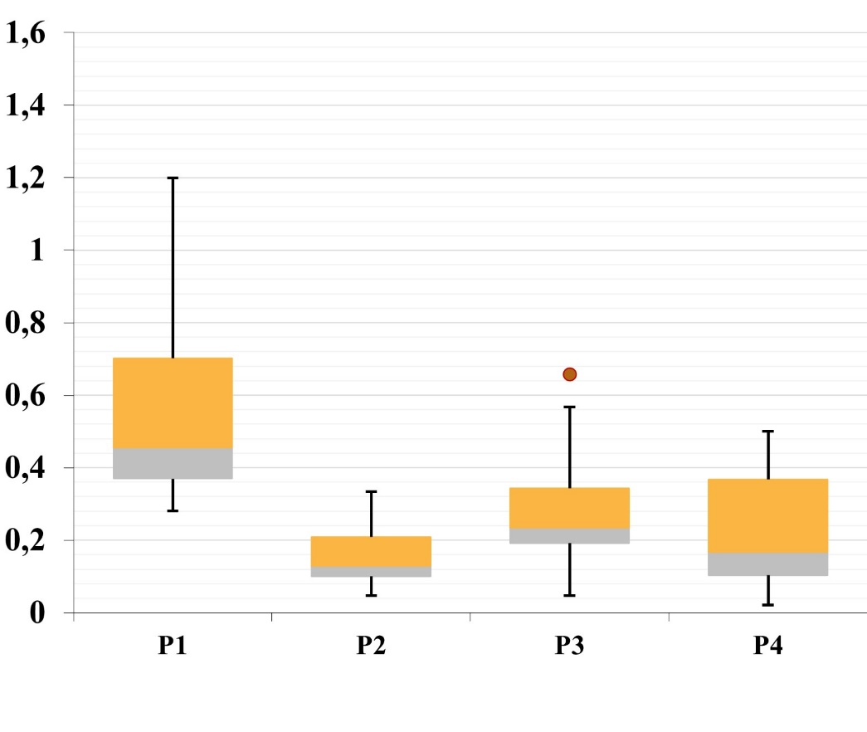
20 | 15 | 40 | 0.39 | 0.10 | 0.28 | 0.19 | 0.95 | 0.11 | 0.08 | 0.01 | 1.19 | 0.33 | 0.33 | 0.04
20 | 15 | 50 | 0.58 | 0.08 | 0.11 | 0.17 | 0.44 | 0.07 | 0.31 | 0.14 | 0.56 | 0.22 | 0.27 | 0.39
Average |  |  | 0.44 | 0.15 | 0.20 | 0.22 | 0.52 | 0.16 | 0.23 | 0.23 | 0.58 | 0.15 | 0.27 | 0.22

C
 |  |  |  |  |  |  |  |  |  |  |  |  |  |  |  |  |  |  |  |  |  |  |  |  |  |  |  |  |  |  |  |  |  |  |  |  |  |  |  |  | |L|=5 |  |  |  |  |  | |L|=7 |  |  |  |  |  | |L|=9 |  |  |  |  |  | |L|=5 |  |  |  |  |  | |L|=7 |  |  |  |  |  | |L|=9
 |  |  | |L|=5 |  |  |  |  |  |  |  |  |  |  |  | |L|=7 |  |  |  |  |  |  |  |  |  |  |  | |L|=9
|I| | |S| | |W| | P1-P2 | P2-P1 | P1-P3 | P3-P1 | P1-P4 | P4-P1 | P2-P3 | P3-P2 | P2-P4 | P4-P2 | P3-P4 | P4-P3 | P1-P2 | P2-P1 | P1-P3 | P3-P1 | P1-P4 | P4-P1 | P2-P3 | P3-P2 | P2-P4 | P4-P2 | P3-P4 | P4-P3 | P1-P2 | P2-P1 | P1-P3 | P3-P1 | P1-P4 | P4-P1 | P2-P3 | P3-P2 | P2-P4 | P4-P2 | P3-P4 | P4-P3 | C(P1,P2) | C(P1,P3) | C(P1,P4) | C(P2,P3) | C(P2,P4) | C(P3,P4) | C(P1,P2) | C(P1,P3) | C(P1,P4) | C(P2,P3) | C(P2,P4) | C(P3,P4) | C(P1,P2) | C(P1,P3) | C(P1,P4) | C(P2,P3) | C(P2,P4) | C(P3,P4) | C(P2,P1) | C(P3,P1) | C(P4,P1) | C(P3,P2) | C(P4,P2) | C(P4,P3) | C(P2,P1) | C(P3,P1) | C(P4,P1) | C(P3,P2) | C(P4,P2) | C(P4,P3) | C(P2,P1) | C(P3,P1) | C(P4,P1) | C(P3,P2) | C(P4,P2) | C(P4,P3)
12 | 5 | 30 | 0.00 | 0.00 | 0.00 | 0.00 | 0.00 | 0.00 | 0.43 | 0.02 | 0.05 | 0.65 | 0.01 | 0.80 | 0.00 | 0.00 | 0.00 | 0.00 | 0.00 | 0.00 | 0.45 | 0.06 | 0.00 | 0.96 | 0.00 | 0.93 | 0.00 | 0.00 | 0.00 | 0.00 | 0.00 | 0.00 | 0.82 | 0.01 | 0.00 | 0.89 | 0.00 | 0.94 | 0.00 | 0.00 | 0.00 | 0.43 | 0.05 | 0.01 | 0.00 | 0.00 | 0.00 | 0.45 | 0.00 | 0.00 | 0.00 | 0.00 | 0.00 | 0.82 | 0.00 | 0.00 | 0.00 | 0.00 | 0.00 | 0.02 | 0.65 | 0.80 | 0.00 | 0.00 | 0.00 | 0.06 | 0.96 | 0.93 | 0.00 | 0.00 | 0.00 | 0.01 | 0.89 | 0.94
12 | 5 | 40 | 0.00 | 0.00 | 0.00 | 0.00 | 0.00 | 0.00 | 0.50 | 0.00 | 0.01 | 0.72 | 0.00 | 0.94 | 0.00 | 0.00 | 0.00 | 0.00 | 0.00 | 0.00 | 0.53 | 0.00 | 0.01 | 0.86 | 0.00 | 0.70 | 0.00 | 0.00 | 0.00 | 0.00 | 0.00 | 0.00 | 0.67 | 0.00 | 0.00 | 0.91 | 0.00 | 0.89 | 0.00 | 0.00 | 0.00 | 0.50 | 0.01 | 0.00 | 0.00 | 0.00 | 0.00 | 0.53 | 0.01 | 0.00 | 0.00 | 0.00 | 0.00 | 0.67 | 0.00 | 0.00 | 0.00 | 0.00 | 0.00 | 0.00 | 0.72 | 0.94 | 0.00 | 0.00 | 0.00 | 0.00 | 0.86 | 0.70 | 0.00 | 0.00 | 0.00 | 0.00 | 0.91 | 0.89
12 | 5 | 50 | 0.00 | 0.00 | 0.00 | 0.00 | 0.00 | 0.00 | 0.67 | 0.00 | 0.16 | 0.47 | 0.00 | 0.66 | 0.00 | 0.00 | 0.00 | 0.00 | 0.00 | 0.00 | 0.29 | 0.02 | 0.04 | 0.78 | 0.00 | 0.91 | 0.00 | 0.00 | 0.00 | 0.00 | 0.00 | 0.00 | 0.59 | 0.03 | 0.01 | 0.83 | 0.00 | 0.98 | 0.00 | 0.00 | 0.00 | 0.67 | 0.16 | 0.00 | 0.00 | 0.00 | 0.00 | 0.29 | 0.04 | 0.00 | 0.00 | 0.00 | 0.00 | 0.59 | 0.01 | 0.00 | 0.00 | 0.00 | 0.00 | 0.00 | 0.47 | 0.66 | 0.00 | 0.00 | 0.00 | 0.02 | 0.78 | 0.91 | 0.00 | 0.00 | 0.00 | 0.03 | 0.83 | 0.98
12 | 10 | 30 | 0.00 | 0.00 | 0.00 | 0.00 | 0.00 | 0.00 | 0.60 | 0.01 | 0.04 | 0.81 | 0.00 | 0.97 | 0.00 | 0.00 | 0.00 | 0.00 | 0.00 | 0.00 | 0.57 | 0.00 | 0.00 | 0.87 | 0.00 | 1.00 | 0.00 | 0.00 | 0.00 | 0.00 | 0.00 | 0.00 | 0.39 | 0.11 | 0.06 | 0.38 | 0.00 | 0.98 | 0.00 | 0.00 | 0.00 | 0.60 | 0.04 | 0.00 | 0.00 | 0.00 | 0.00 | 0.57 | 0.00 | 0.00 | 0.00 | 0.00 | 0.00 | 0.39 | 0.06 | 0.00 | 0.00 | 0.00 | 0.00 | 0.01 | 0.81 | 0.97 | 0.00 | 0.00 | 0.00 | 0.00 | 0.87 | 1.00 | 0.00 | 0.00 | 0.00 | 0.11 | 0.38 | 0.98
12 | 10 | 40 | 0.00 | 0.00 | 0.00 | 0.00 | 0.00 | 0.00 | 0.60 | 0.03 | 0.03 | 0.75 | 0.00 | 1.00 | 0.00 | 0.00 | 0.00 | 0.00 | 0.00 | 0.00 | 0.72 | 0.05 | 0.06 | 0.57 | 0.00 | 0.92 | 0.00 | 0.00 | 0.00 | 0.00 | 0.00 | 0.00 | 0.74 | 0.01 | 0.00 | 0.79 | 0.00 | 0.98 | 0.00 | 0.00 | 0.00 | 0.60 | 0.03 | 0.00 | 0.00 | 0.00 | 0.00 | 0.72 | 0.06 | 0.00 | 0.00 | 0.00 | 0.00 | 0.74 | 0.00 | 0.00 | 0.00 | 0.00 | 0.00 | 0.03 | 0.75 | 1.00 | 0.00 | 0.00 | 0.00 | 0.05 | 0.57 | 0.92 | 0.00 | 0.00 | 0.00 | 0.01 | 0.79 | 0.98
12 | 10 | 50 | 0.00 | 0.00 | 0.00 | 0.00 | 0.00 | 0.00 | 0.57 | 0.00 | 0.01 | 0.79 | 0.00 | 0.89 | 0.00 | 0.00 | 0.00 | 0.00 | 0.00 | 0.00 | 1.00 | 0.00 | 0.02 | 0.52 | 0.00 | 0.98 | 0.00 | 0.00 | 0.00 | 0.00 | 0.00 | 0.00 | 0.60 | 0.00 | 0.05 | 0.50 | 0.00 | 0.89 | 0.00 | 0.00 | 0.00 | 0.57 | 0.01 | 0.00 | 0.00 | 0.00 | 0.00 | 1.00 | 0.02 | 0.00 | 0.00 | 0.00 | 0.00 | 0.60 | 0.05 | 0.00 | 0.00 | 0.00 | 0.00 | 0.00 | 0.79 | 0.89 | 0.00 | 0.00 | 0.00 | 0.00 | 0.52 | 0.98 | 0.00 | 0.00 | 0.00 | 0.00 | 0.50 | 0.89
12 | 15 | 30 | 0.00 | 0.00 | 0.00 | 0.00 | 0.00 | 0.00 | 0.35 | 0.24 | 0.00 | 0.87 | 0.00 | 0.86 | 0.00 | 0.00 | 0.00 | 0.00 | 0.00 | 0.00 | 0.23 | 0.35 | 0.00 | 0.75 | 0.00 | 1.00 | 0.00 | 0.00 | 0.00 | 0.00 | 0.00 | 0.00 | 0.33 | 0.18 | 0.00 | 0.74 | 0.00 | 0.95 | 0.00 | 0.00 | 0.00 | 0.35 | 0.00 | 0.00 | 0.00 | 0.00 | 0.00 | 0.23 | 0.00 | 0.00 | 0.00 | 0.00 | 0.00 | 0.33 | 0.00 | 0.00 | 0.00 | 0.00 | 0.00 | 0.24 | 0.87 | 0.86 | 0.00 | 0.00 | 0.00 | 0.35 | 0.75 | 1.00 | 0.00 | 0.00 | 0.00 | 0.18 | 0.74 | 0.95
12 | 15 | 40 | 0.00 | 0.00 | 0.00 | 0.00 | 0.00 | 0.00 | 0.32 | 0.20 | 0.03 | 0.78 | 0.00 | 0.79 | 0.00 | 0.00 | 0.00 | 0.00 | 0.00 | 0.00 | 0.60 | 0.03 | 0.01 | 0.54 | 0.00 | 1.00 | 0.00 | 0.00 | 0.00 | 0.00 | 0.00 | 0.00 | 0.37 | 0.06 | 0.02 | 0.65 | 0.00 | 1.00 | 0.00 | 0.00 | 0.00 | 0.32 | 0.03 | 0.00 | 0.00 | 0.00 | 0.00 | 0.60 | 0.01 | 0.00 | 0.00 | 0.00 | 0.00 | 0.37 | 0.02 | 0.00 | 0.00 | 0.00 | 0.00 | 0.20 | 0.78 | 0.79 | 0.00 | 0.00 | 0.00 | 0.03 | 0.54 | 1.00 | 0.00 | 0.00 | 0.00 | 0.06 | 0.65 | 1.00
12 | 15 | 50 | 0.00 | 0.00 | 0.00 | 0.00 | 0.00 | 0.00 | 0.63 | 0.04 | 0.06 | 0.69 | 0.00 | 0.94 | 0.00 | 0.00 | 0.00 | 0.00 | 0.00 | 0.00 | 0.80 | 0.02 | 0.10 | 0.65 | 0.00 | 0.99 | 0.00 | 0.00 | 0.00 | 0.00 | 0.00 | 0.00 | 0.68 | 0.00 | 0.09 | 0.49 | 0.00 | 0.90 | 0.00 | 0.00 | 0.00 | 0.63 | 0.06 | 0.00 | 0.00 | 0.00 | 0.00 | 0.80 | 0.10 | 0.00 | 0.00 | 0.00 | 0.00 | 0.68 | 0.09 | 0.00 | 0.00 | 0.00 | 0.00 | 0.04 | 0.69 | 0.94 | 0.00 | 0.00 | 0.00 | 0.02 | 0.65 | 0.99 | 0.00 | 0.00 | 0.00 | 0.00 | 0.49 | 0.90
16 | 5 | 30 | 0.00 | 0.00 | 0.00 | 0.00 | 0.00 | 0.00 | 0.57 | 0.09 | 0.00 | 0.68 | 0.00 | 0.84 | 0.00 | 0.00 | 0.00 | 0.00 | 0.00 | 0.00 | 0.05 | 0.06 | 0.00 | 0.66 | 0.00 | 0.99 | 0.00 | 0.00 | 0.00 | 0.00 | 0.00 | 0.00 | 0.20 | 0.15 | 0.00 | 0.97 | 0.00 | 1.00 | 0.00 | 0.00 | 0.00 | 0.57 | 0.00 | 0.00 | 0.00 | 0.00 | 0.00 | 0.05 | 0.00 | 0.00 | 0.00 | 0.00 | 0.00 | 0.20 | 0.00 | 0.00 | 0.00 | 0.00 | 0.00 | 0.09 | 0.68 | 0.84 | 0.00 | 0.00 | 0.00 | 0.06 | 0.66 | 0.99 | 0.00 | 0.00 | 0.00 | 0.15 | 0.97 | 1.00
16 | 5 | 40 | 0.00 | 0.00 | 0.00 | 0.00 | 0.00 | 0.00 | 0.81 | 0.03 | 0.05 | 0.48 | 0.01 | 0.79 | 0.00 | 0.00 | 0.00 | 0.00 | 0.00 | 0.00 | 0.48 | 0.05 | 0.00 | 0.75 | 0.00 | 0.95 | 0.00 | 0.00 | 0.00 | 0.00 | 0.00 | 0.00 | 0.69 | 0.01 | 0.00 | 0.83 | 0.00 | 0.63 | 0.00 | 0.00 | 0.00 | 0.81 | 0.05 | 0.01 | 0.00 | 0.00 | 0.00 | 0.48 | 0.00 | 0.00 | 0.00 | 0.00 | 0.00 | 0.69 | 0.00 | 0.00 | 0.00 | 0.00 | 0.00 | 0.03 | 0.48 | 0.79 | 0.00 | 0.00 | 0.00 | 0.05 | 0.75 | 0.95 | 0.00 | 0.00 | 0.00 | 0.01 | 0.83 | 0.63
16 | 5 | 50 | 0.00 | 0.00 | 0.00 | 0.00 | 0.00 | 0.00 | 0.50 | 0.00 | 0.02 | 0.69 | 0.00 | 0.57 | 0.00 | 0.00 | 0.00 | 0.00 | 0.00 | 0.00 | 0.87 | 0.01 | 0.11 | 0.50 | 0.00 | 0.93 | 0.00 | 0.00 | 0.00 | 0.00 | 0.00 | 0.00 | 0.43 | 0.03 | 0.01 | 0.86 | 0.00 | 0.65 | 0.00 | 0.00 | 0.00 | 0.50 | 0.02 | 0.00 | 0.00 | 0.00 | 0.00 | 0.87 | 0.11 | 0.00 | 0.00 | 0.00 | 0.00 | 0.43 | 0.01 | 0.00 | 0.00 | 0.00 | 0.00 | 0.00 | 0.69 | 0.57 | 0.00 | 0.00 | 0.00 | 0.01 | 0.50 | 0.93 | 0.00 | 0.00 | 0.00 | 0.03 | 0.86 | 0.65
16 | 10 | 30 | 0.00 | 0.00 | 0.00 | 0.00 | 0.00 | 0.00 | 0.33 | 0.25 | 0.00 | 0.83 | 0.00 | 0.82 | 0.00 | 0.00 | 0.00 | 0.00 | 0.00 | 0.00 | 0.37 | 0.27 | 0.00 | 0.87 | 0.00 | 1.00 | 0.00 | 0.00 | 0.00 | 0.00 | 0.00 | 0.00 | 0.03 | 0.33 | 0.00 | 0.73 | 0.00 | 0.99 | 0.00 | 0.00 | 0.00 | 0.33 | 0.00 | 0.00 | 0.00 | 0.00 | 0.00 | 0.37 | 0.00 | 0.00 | 0.00 | 0.00 | 0.00 | 0.03 | 0.00 | 0.00 | 0.00 | 0.00 | 0.00 | 0.25 | 0.83 | 0.82 | 0.00 | 0.00 | 0.00 | 0.27 | 0.87 | 1.00 | 0.00 | 0.00 | 0.00 | 0.33 | 0.73 | 0.99
16 | 10 | 40 | 0.00 | 0.00 | 0.00 | 0.00 | 0.00 | 0.00 | 0.79 | 0.04 | 0.02 | 0.65 | 0.00 | 0.98 | 0.00 | 0.00 | 0.00 | 0.00 | 0.00 | 0.00 | 0.43 | 0.08 | 0.02 | 0.75 | 0.00 | 0.69 | 0.00 | 0.00 | 0.00 | 0.00 | 0.00 | 0.00 | 0.01 | 0.34 | 0.00 | 0.98 | 0.00 | 0.80 | 0.00 | 0.00 | 0.00 | 0.79 | 0.02 | 0.00 | 0.00 | 0.00 | 0.00 | 0.43 | 0.02 | 0.00 | 0.00 | 0.00 | 0.00 | 0.01 | 0.00 | 0.00 | 0.00 | 0.00 | 0.00 | 0.04 | 0.65 | 0.98 | 0.00 | 0.00 | 0.00 | 0.08 | 0.75 | 0.69 | 0.00 | 0.00 | 0.00 | 0.34 | 0.98 | 0.80
16 | 10 | 50 | 0.00 | 0.00 | 0.00 | 0.00 | 0.00 | 0.00 | 0.51 | 0.09 | 0.00 | 0.73 | 0.00 | 0.83 | 0.00 | 0.00 | 0.00 | 0.00 | 0.00 | 0.00 | 0.66 | 0.01 | 0.00 | 0.66 | 0.00 | 0.77 | 0.00 | 0.00 | 0.00 | 0.00 | 0.00 | 0.00 | 0.64 | 0.01 | 0.01 | 0.63 | 0.00 | 0.73 | 0.00 | 0.00 | 0.00 | 0.51 | 0.00 | 0.00 | 0.00 | 0.00 | 0.00 | 0.66 | 0.00 | 0.00 | 0.00 | 0.00 | 0.00 | 0.64 | 0.01 | 0.00 | 0.00 | 0.00 | 0.00 | 0.09 | 0.73 | 0.83 | 0.00 | 0.00 | 0.00 | 0.01 | 0.66 | 0.77 | 0.00 | 0.00 | 0.00 | 0.01 | 0.63 | 0.73
16 | 15 | 30 | 0.00 | 0.00 | 0.00 | 0.00 | 0.00 | 0.00 | 0.03 | 0.40 | 0.00 | 0.71 | 0.00 | 0.81 | 0.00 | 0.00 | 0.00 | 0.00 | 0.00 | 0.00 | 0.07 | 0.29 | 0.00 | 0.63 | 0.00 | 1.00 | 0.00 | 0.00 | 0.00 | 0.00 | 0.00 | 0.00 | 0.03 | 0.39 | 0.00 | 0.76 | 0.00 | 1.00 | 0.00 | 0.00 | 0.00 | 0.03 | 0.00 | 0.00 | 0.00 | 0.00 | 0.00 | 0.07 | 0.00 | 0.00 | 0.00 | 0.00 | 0.00 | 0.03 | 0.00 | 0.00 | 0.00 | 0.00 | 0.00 | 0.40 | 0.71 | 0.81 | 0.00 | 0.00 | 0.00 | 0.29 | 0.63 | 1.00 | 0.00 | 0.00 | 0.00 | 0.39 | 0.76 | 1.00
16 | 15 | 40 | 0.00 | 0.00 | 0.00 | 0.00 | 0.00 | 0.00 | 0.03 | 0.30 | 0.00 | 0.81 | 0.00 | 0.77 | 0.00 | 0.00 | 0.00 | 0.00 | 0.00 | 0.00 | 0.37 | 0.15 | 0.00 | 0.77 | 0.00 | 1.00 | 0.00 | 0.00 | 0.00 | 0.00 | 0.00 | 0.00 | 0.62 | 0.08 | 0.02 | 0.72 | 0.01 | 0.94 | 0.00 | 0.00 | 0.00 | 0.03 | 0.00 | 0.00 | 0.00 | 0.00 | 0.00 | 0.37 | 0.00 | 0.00 | 0.00 | 0.00 | 0.00 | 0.62 | 0.02 | 0.01 | 0.00 | 0.00 | 0.00 | 0.30 | 0.81 | 0.77 | 0.00 | 0.00 | 0.00 | 0.15 | 0.77 | 1.00 | 0.00 | 0.00 | 0.00 | 0.08 | 0.72 | 0.94
16 | 15 | 50 | 0.00 | 0.00 | 0.00 | 0.00 | 0.00 | 0.00 | 0.48 | 0.05 | 0.02 | 0.73 | 0.00 | 0.89 | 0.00 | 0.00 | 0.00 | 0.00 | 0.00 | 0.00 | 0.32 | 0.18 | 0.02 | 0.88 | 0.00 | 0.92 | 0.00 | 0.00 | 0.00 | 0.00 | 0.00 | 0.00 | 0.45 | 0.08 | 0.00 | 0.73 | 0.00 | 1.00 | 0.00 | 0.00 | 0.00 | 0.48 | 0.02 | 0.00 | 0.00 | 0.00 | 0.00 | 0.32 | 0.02 | 0.00 | 0.00 | 0.00 | 0.00 | 0.45 | 0.00 | 0.00 | 0.00 | 0.00 | 0.00 | 0.05 | 0.73 | 0.89 | 0.00 | 0.00 | 0.00 | 0.18 | 0.88 | 0.92 | 0.00 | 0.00 | 0.00 | 0.08 | 0.73 | 1.00
20 | 5 | 30 | 0.00 | 0.00 | 0.00 | 0.00 | 0.00 | 0.00 | 0.15 | 0.31 | 0.00 | 0.86 | 0.00 | 0.89 | 0.00 | 0.00 | 0.00 | 0.00 | 0.00 | 0.00 | 0.04 | 0.23 | 0.00 | 0.61 | 0.00 | 0.87 | 0.00 | 0.00 | 0.00 | 0.00 | 0.00 | 0.00 | 0.00 | 0.10 | 0.00 | 0.53 | 0.00 | 0.90 | 0.00 | 0.00 | 0.00 | 0.15 | 0.00 | 0.00 | 0.00 | 0.00 | 0.00 | 0.04 | 0.00 | 0.00 | 0.00 | 0.00 | 0.00 | 0.00 | 0.00 | 0.00 | 0.00 | 0.00 | 0.00 | 0.31 | 0.86 | 0.89 | 0.00 | 0.00 | 0.00 | 0.23 | 0.61 | 0.87 | 0.00 | 0.00 | 0.00 | 0.10 | 0.53 | 0.90
20 | 5 | 40 | 0.00 | 0.00 | 0.00 | 0.00 | 0.00 | 0.00 | 0.22 | 0.02 | 0.00 | 0.72 | 0.00 | 0.93 | 0.00 | 0.00 | 0.00 | 0.00 | 0.00 | 0.00 | 0.41 | 0.07 | 0.00 | 0.84 | 0.00 | 1.00 | 0.00 | 0.00 | 0.00 | 0.00 | 0.00 | 0.00 | 0.49 | 0.04 | 0.00 | 0.86 | 0.00 | 0.99 | 0.00 | 0.00 | 0.00 | 0.22 | 0.00 | 0.00 | 0.00 | 0.00 | 0.00 | 0.41 | 0.00 | 0.00 | 0.00 | 0.00 | 0.00 | 0.49 | 0.00 | 0.00 | 0.00 | 0.00 | 0.00 | 0.02 | 0.72 | 0.93 | 0.00 | 0.00 | 0.00 | 0.07 | 0.84 | 1.00 | 0.00 | 0.00 | 0.00 | 0.04 | 0.86 | 0.99
20 | 5 | 50 | 0.00 | 0.00 | 0.00 | 0.00 | 0.00 | 0.00 | 0.18 | 0.22 | 0.02 | 0.66 | 0.00 | 0.83 | 0.00 | 0.00 | 0.00 | 0.00 | 0.00 | 0.00 | 0.54 | 0.08 | 0.00 | 0.74 | 0.00 | 0.91 | 0.00 | 0.00 | 0.00 | 0.00 | 0.00 | 0.00 | 0.22 | 0.12 | 0.00 | 0.92 | 0.00 | 0.66 | 0.00 | 0.00 | 0.00 | 0.18 | 0.02 | 0.00 | 0.00 | 0.00 | 0.00 | 0.54 | 0.00 | 0.00 | 0.00 | 0.00 | 0.00 | 0.22 | 0.00 | 0.00 | 0.00 | 0.00 | 0.00 | 0.22 | 0.66 | 0.83 | 0.00 | 0.00 | 0.00 | 0.08 | 0.74 | 0.91 | 0.00 | 0.00 | 0.00 | 0.12 | 0.92 | 0.66
20 | 10 | 30 | 0.00 | 0.00 | 0.00 | 0.00 | 0.00 | 0.00 | 0.00 | 0.45 | 0.00 | 0.71 | 0.00 | 0.99 | 0.00 | 0.00 | 0.00 | 0.00 | 0.00 | 0.00 | 0.00 | 0.65 | 0.00 | 0.98 | 0.00 | 1.00 | 0.00 | 0.00 | 0.00 | 0.00 | 0.00 | 0.20 | 0.00 | 0.33 | 0.00 | 0.67 | 0.00 | 0.85 | 0.00 | 0.00 | 0.00 | 0.00 | 0.00 | 0.00 | 0.00 | 0.00 | 0.00 | 0.00 | 0.00 | 0.00 | 0.00 | 0.00 | 0.00 | 0.00 | 0.00 | 0.00 | 0.00 | 0.00 | 0.00 | 0.45 | 0.71 | 0.99 | 0.00 | 0.00 | 0.00 | 0.65 | 0.98 | 1.00 | 0.00 | 0.00 | 0.20 | 0.33 | 0.67 | 0.85
20 | 10 | 40 | 0.00 | 0.00 | 0.00 | 0.00 | 0.00 | 0.00 | 0.29 | 0.15 | 0.00 | 0.75 | 0.00 | 0.81 | 0.00 | 0.00 | 0.00 | 0.00 | 0.00 | 0.00 | 0.27 | 0.23 | 0.00 | 0.52 | 0.00 | 0.88 | 0.00 | 0.00 | 0.00 | 0.00 | 0.00 | 0.00 | 0.13 | 0.29 | 0.00 | 0.65 | 0.01 | 0.91 | 0.00 | 0.00 | 0.00 | 0.29 | 0.00 | 0.00 | 0.00 | 0.00 | 0.00 | 0.27 | 0.00 | 0.00 | 0.00 | 0.00 | 0.00 | 0.13 | 0.00 | 0.01 | 0.00 | 0.00 | 0.00 | 0.15 | 0.75 | 0.81 | 0.00 | 0.00 | 0.00 | 0.23 | 0.52 | 0.88 | 0.00 | 0.00 | 0.00 | 0.29 | 0.65 | 0.91
20 | 10 | 50 | 0.00 | 0.00 | 0.00 | 0.00 | 0.00 | 0.00 | 0.32 | 0.17 | 0.00 | 0.70 | 0.00 | 0.86 | 0.00 | 0.00 | 0.00 | 0.00 | 0.00 | 0.00 | 0.11 | 0.23 | 0.00 | 0.92 | 0.00 | 0.83 | 0.00 | 0.00 | 0.00 | 0.00 | 0.00 | 0.00 | 0.09 | 0.10 | 0.00 | 0.87 | 0.00 | 0.87 | 0.00 | 0.00 | 0.00 | 0.32 | 0.00 | 0.00 | 0.00 | 0.00 | 0.00 | 0.11 | 0.00 | 0.00 | 0.00 | 0.00 | 0.00 | 0.09 | 0.00 | 0.00 | 0.00 | 0.00 | 0.00 | 0.17 | 0.70 | 0.86 | 0.00 | 0.00 | 0.00 | 0.23 | 0.92 | 0.83 | 0.00 | 0.00 | 0.00 | 0.10 | 0.87 | 0.87
20 | 15 | 30 | 0.00 | 0.00 | 0.00 | 0.00 | 0.00 | 0.20 | 0.02 | 0.35 | 0.00 | 0.97 | 0.00 | 0.99 | 0.00 | 0.20 | 0.00 | 0.00 | 0.00 | 0.00 | 0.00 | 0.44 | 0.00 | 0.78 | 0.00 | 0.96 | 0.00 | 0.00 | 0.00 | 0.00 | 0.00 | 0.20 | 0.00 | 0.34 | 0.00 | 0.91 | 0.00 | 1.00 | 0.00 | 0.00 | 0.00 | 0.02 | 0.00 | 0.00 | 0.00 | 0.00 | 0.00 | 0.00 | 0.00 | 0.00 | 0.00 | 0.00 | 0.00 | 0.00 | 0.00 | 0.00 | 0.00 | 0.00 | 0.20 | 0.35 | 0.97 | 0.99 | 0.20 | 0.00 | 0.00 | 0.44 | 0.78 | 0.96 | 0.00 | 0.00 | 0.20 | 0.34 | 0.91 | 1.00
20 | 15 | 40 | 0.00 | 0.00 | 0.00 | 0.00 | 0.00 | 0.00 | 0.05 | 0.36 | 0.00 | 0.88 | 0.00 | 0.98 | 0.00 | 0.00 | 0.00 | 0.00 | 0.00 | 0.00 | 0.00 | 0.51 | 0.00 | 0.94 | 0.00 | 1.00 | 0.00 | 0.00 | 0.00 | 0.00 | 0.00 | 0.00 | 0.03 | 0.25 | 0.00 | 0.87 | 0.00 | 1.00 | 0.00 | 0.00 | 0.00 | 0.05 | 0.00 | 0.00 | 0.00 | 0.00 | 0.00 | 0.00 | 0.00 | 0.00 | 0.00 | 0.00 | 0.00 | 0.03 | 0.00 | 0.00 | 0.00 | 0.00 | 0.00 | 0.36 | 0.88 | 0.98 | 0.00 | 0.00 | 0.00 | 0.51 | 0.94 | 1.00 | 0.00 | 0.00 | 0.00 | 0.25 | 0.87 | 1.00
20 | 15 | 50 | 0.00 | 0.00 | 0.00 | 0.00 | 0.00 | 0.00 | 0.52 | 0.01 | 0.00 | 0.80 | 0.00 | 1.00 | 0.00 | 0.00 | 0.00 | 0.00 | 0.00 | 0.00 | 0.23 | 0.21 | 0.00 | 0.68 | 0.00 | 0.84 | 0.00 | 0.00 | 0.00 | 0.00 | 0.00 | 0.00 | 0.38 | 0.04 | 0.00 | 0.76 | 0.00 | 0.69 | 0.00 | 0.00 | 0.00 | 0.52 | 0.00 | 0.00 | 0.00 | 0.00 | 0.00 | 0.23 | 0.00 | 0.00 | 0.00 | 0.00 | 0.00 | 0.38 | 0.00 | 0.00 | 0.00 | 0.00 | 0.00 | 0.01 | 0.80 | 1.00 | 0.00 | 0.00 | 0.00 | 0.21 | 0.68 | 0.84 | 0.00 | 0.00 | 0.00 | 0.04 | 0.76 | 0.69
Average |  |  | 0.00 | 0.00 | 0.00 | 0.00 | 0.00 | 0.01 | 0.39 | 0.14 | 0.02 | 0.74 | 0.00 | 0.87 | 0.00 | 0.01 | 0.00 | 0.00 | 0.00 | 0.00 | 0.38 | 0.16 | 0.01 | 0.74 | 0.00 | 0.93 | 0.00 | 0.00 | 0.00 | 0.00 | 0.00 | 0.01 | 0.36 | 0.13 | 0.01 | 0.76 | 0.00 | 0.89 | 0.00 | 0.00 | 0.00 | 0.39 | 0.02 | 0.00 | 0.00 | 0.00 | 0.00 | 0.38 | 0.01 | 0.00 | 0.00 | 0.00 | 0.00 | 0.36 | 0.01 | 0.00 | 0.00 | 0.00 | 0.01 | 0.14 | 0.74 | 0.87 | 0.01 | 0.00 | 0.00 | 0.16 | 0.74 | 0.93 | 0.00 | 0.00 | 0.01 | 0.13 | 0.76 | 0.89

Igd
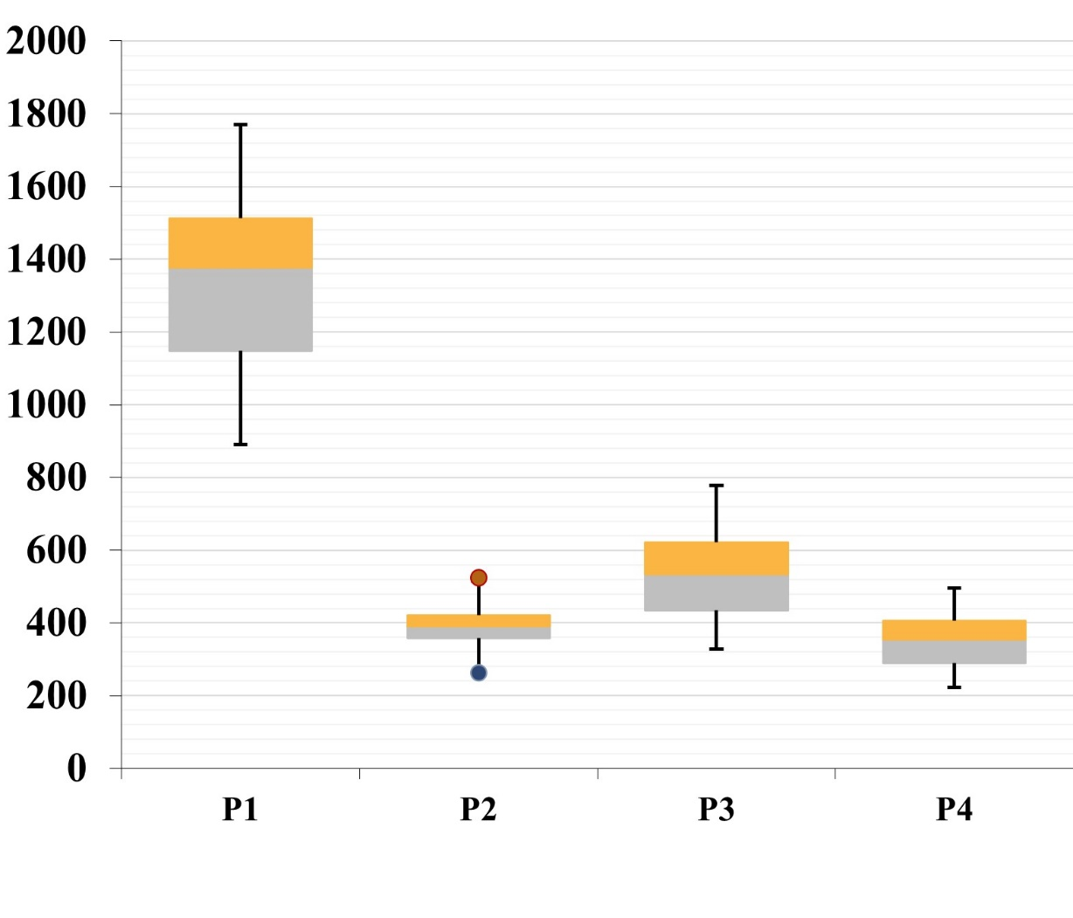
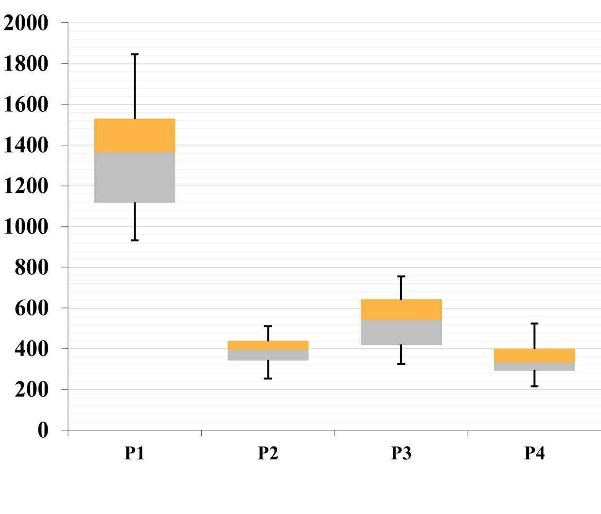
 |  |  | |L|=5 |  |  |  | |L|=7 |  |  |  | |L|=9
|I| | |S| | |W| | P1 | P2 | P3 | P4 | P1 | P2 | P3 | P4 | P1 | P2 | P3 | P4
12 | 5 | 30 | 1024.87 | 259.01 | 478.89 | 272.02 | 1021.17 | 263.93 | 412.94 | 239.13 | 922.19 | 249.64 | 383.67 | 244.22
12 | 5 | 40 | 1379.14 | 350.19 | 616.41 | 334.57 | 1281.56 | 319.22 | 589.89 | 276.31 | 1349.53 | 324.53 | 542.52 | 362.06
12 | 5 | 50 | 1549.32 | 424.60 | 735.88 | 378.87 | 1626.78 | 422.92 | 758.20 | 403.53 | 1660.82 | 452.16 | 780.88 | 474.12
12 | 10 | 30 | 934.35 | 252.30 | 372.99 | 214.92 | 1000.22 | 270.53 | 405.55 | 236.93 | 995.37 | 285.24 | 370.60 | 268.97
12 | 10 | 40 | 1240.34 | 368.88 | 484.24 | 281.78 | 1219.76 | 347.89 | 480.61 | 321.09 | 1294.46 | 300.20 | 504.14 | 327.75
12 | 10 | 50 | 1491.28 | 442.56 | 615.92 | 358.68 | 1430.21 | 364.71 | 629.91 | 349.90 | 1439.03 | 377.55 | 697.68 | 391.44
12 | 15 | 30 | 931.90 | 271.67 | 325.25 | 229.16 | 891.07 | 312.89 | 327.94 | 223.21 | 935.51 | 282.62 | 332.92 | 271.95
12 | 15 | 40 | 1205.82 | 392.28 | 510.65 | 335.60 | 1258.76 | 382.03 | 523.55 | 329.76 | 1286.46 | 381.29 | 534.50 | 345.34
12 | 15 | 50 | 1507.62 | 447.39 | 631.67 | 402.80 | 1419.02 | 417.09 | 616.49 | 359.39 | 1492.16 | 453.69 | 665.87 | 395.76
16 | 5 | 30 | 1095.25 | 297.85 | 403.42 | 268.67 | 1057.86 | 265.72 | 432.19 | 270.31 | 1104.09 | 317.11 | 460.49 | 261.13
16 | 5 | 40 | 1338.58 | 364.76 | 575.61 | 335.57 | 1376.19 | 390.18 | 602.67 | 372.42 | 1379.02 | 362.79 | 624.74 | 338.34
16 | 5 | 50 | 1667.85 | 417.98 | 755.86 | 454.09 | 1613.34 | 420.99 | 702.81 | 394.81 | 1622.03 | 444.53 | 745.40 | 361.22
16 | 10 | 30 | 950.88 | 277.85 | 328.53 | 240.26 | 1125.33 | 353.52 | 420.73 | 285.71 | 1121.39 | 327.44 | 396.15 | 295.80
16 | 10 | 40 | 1314.99 | 347.47 | 524.96 | 319.20 | 1413.61 | 403.02 | 532.70 | 376.79 | 1365.43 | 374.59 | 486.65 | 320.65
16 | 10 | 50 | 1737.43 | 411.53 | 687.06 | 438.13 | 1535.64 | 415.45 | 613.25 | 416.72 | 1790.01 | 464.75 | 742.14 | 485.38
16 | 15 | 30 | 1039.20 | 306.93 | 376.43 | 307.61 | 1061.23 | 391.43 | 373.16 | 289.47 | 988.78 | 343.00 | 348.53 | 270.44
16 | 15 | 40 | 1368.38 | 430.60 | 495.36 | 367.78 | 1246.46 | 381.39 | 453.39 | 317.73 | 1265.92 | 348.71 | 480.82 | 336.59
16 | 15 | 50 | 1595.26 | 428.46 | 647.23 | 401.17 | 1659.35 | 525.48 | 627.40 | 424.04 | 1633.00 | 481.21 | 642.03 | 437.32
20 | 5 | 30 | 1210.24 | 343.55 | 425.25 | 297.08 | 1253.76 | 364.15 | 439.18 | 354.50 | 1160.06 | 348.23 | 431.38 | 325.39
20 | 5 | 40 | 1447.48 | 397.19 | 581.46 | 373.77 | 1490.15 | 378.99 | 594.12 | 386.10 | 1507.93 | 410.01 | 573.11 | 391.58
20 | 5 | 50 | 1846.67 | 509.99 | 734.01 | 523.43 | 1751.24 | 450.31 | 777.09 | 494.65 | 1741.23 | 443.95 | 778.89 | 445.95
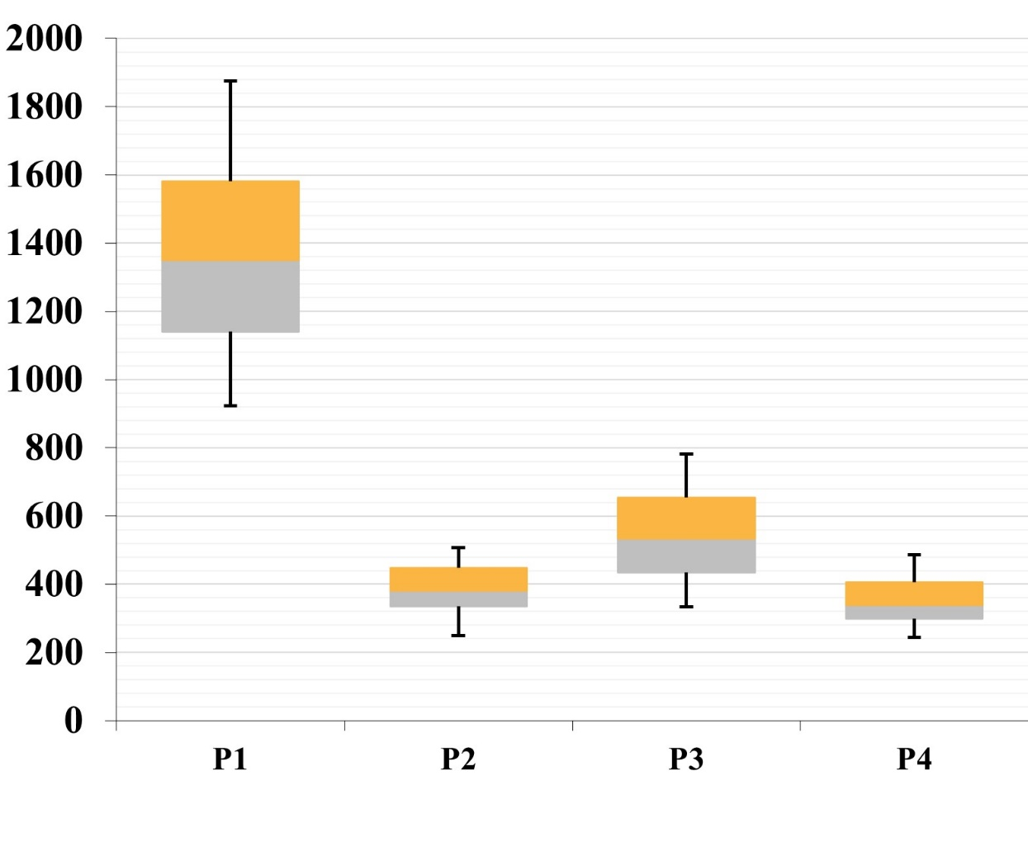
20 | 10 | 30 | 1109.05 | 390.54 | 417.80 | 294.91 | 1171.84 | 383.85 | 435.20 | 289.11 | 1160.07 | 397.41 | 437.66 | 314.07
20 | 10 | 40 | 1464.23 | 410.74 | 570.66 | 385.49 | 1458.75 | 411.16 | 526.45 | 409.68 | 1538.17 | 450.57 | 562.15 | 415.72
20 | 10 | 50 | 1778.09 | 475.12 | 698.26 | 511.32 | 1770.42 | 512.91 | 744.28 | 470.62 | 1874.06 | 485.54 | 700.84 | 484.77
20 | 15 | 30 | 1130.66 | 445.82 | 412.23 | 294.16 | 1111.67 | 421.17 | 431.18 | 319.69 | 1097.26 | 421.66 | 419.46 | 295.38
20 | 15 | 40 | 1414.96 | 448.42 | 545.82 | 394.88 | 1445.46 | 498.90 | 552.37 | 408.41 | 1314.50 | 408.53 | 476.03 | 303.65
20 | 15 | 50 | 1655.10 | 460.71 | 654.69 | 471.42 | 1682.48 | 449.24 | 645.03 | 413.21 | 1713.64 | 505.97 | 628.27 | 470.66
Average |  |  | 1349.22 | 384.24 | 540.98 | 351.38 | 1347.16 | 389.60 | 542.53 | 349.38 | 1361.19 | 386.78 | 546.20 | 356.88

MID
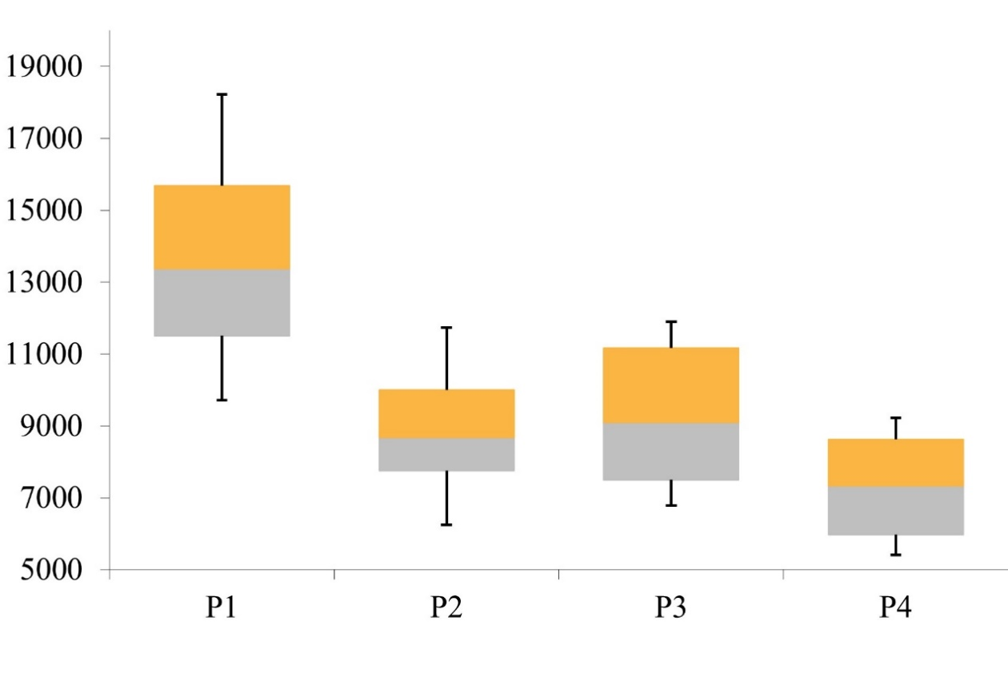
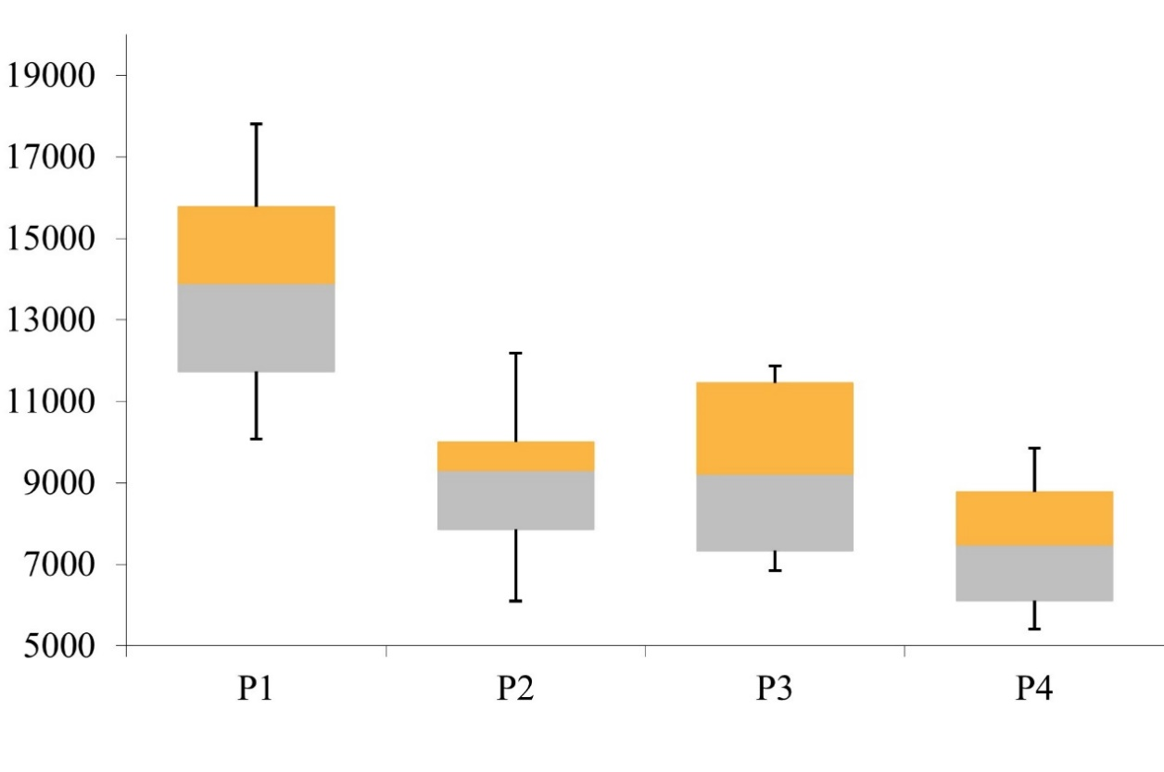
 |  |  | |L|=5 |  |  |  | |L|=7 |  |  |  | |L|=9
|I| | |S| | |W| | P1 | P2 | P3 | P4 | P1 | P2 | P3 | P4 | P1 | P2 | P3 | P4
12 | 5 | 30 | 10072.78 | 6251.50 | 7011.76 | 5599.92 | 10072.81 | 6091.25 | 6935.93 | 5567.03 | 9862.41 | 6318.31 | 7238.41 | 5545.38
12 | 5 | 40 | 12977.75 | 7496.41 | 9157.39 | 6623.59 | 12925.04 | 7795.27 | 9246.50 | 7018.90 | 13234.78 | 8265.47 | 9429.95 | 7220.52
12 | 5 | 50 | 15455.39 | 8493.57 | 11206.90 | 8296.42 | 16288.49 | 9664.58 | 11460.97 | 8887.44 | 16624.34 | 9875.05 | 11703.51 | 8719.38
12 | 10 | 30 | 9714.87 | 6431.80 | 7106.19 | 5576.33 | 10317.60 | 7214.75 | 7340.08 | 6167.93 | 10324.29 | 7025.54 | 6996.44 | 5947.77
12 | 10 | 40 | 12686.79 | 8146.21 | 8378.76 | 7294.56 | 12912.14 | 8318.49 | 9218.60 | 7493.45 | 13541.23 | 9104.87 | 9336.43 | 7804.08
12 | 10 | 50 | 15312.50 | 9280.59 | 11361.26 | 8911.51 | 15417.32 | 9914.30 | 11314.21 | 9074.28 | 16036.14 | 10420.61 | 12016.14 | 9628.42
12 | 15 | 30 | 10174.84 | 7225.28 | 7373.80 | 6040.29 | 10155.99 | 7715.13 | 7345.38 | 6319.01 | 10267.67 | 7658.82 | 7208.36 | 6169.02
12 | 15 | 40 | 13034.76 | 8983.70 | 8993.51 | 7401.21 | 13251.11 | 8977.97 | 9016.89 | 7407.28 | 13749.25 | 9457.72 | 9561.07 | 7957.07
12 | 15 | 50 | 15904.35 | 10378.94 | 11311.76 | 9228.91 | 15630.24 | 10410.67 | 11847.96 | 9847.55 | 16300.23 | 10829.14 | 11964.51 | 10077.45
16 | 5 | 30 | 10963.03 | 6959.43 | 7473.22 | 5924.07 | 10754.88 | 6828.76 | 7014.44 | 5802.31 | 11181.27 | 7372.17 | 7843.53 | 6022.09
16 | 5 | 40 | 13340.63 | 8074.53 | 9106.11 | 6989.56 | 13899.47 | 8830.22 | 9378.36 | 7205.59 | 13726.82 | 8401.31 | 9510.29 | 7536.64
16 | 5 | 50 | 16732.94 | 9780.77 | 11832.92 | 8663.11 | 16314.19 | 9472.86 | 11876.54 | 8804.54 | 16466.88 | 9809.99 | 12125.94 | 9041.93
16 | 10 | 30 | 10329.77 | 7176.68 | 7535.09 | 5672.76 | 11040.55 | 7443.29 | 7018.66 | 5667.99 | 11217.15 | 7946.23 | 7229.35 | 5824.46
16 | 10 | 40 | 13386.78 | 8683.29 | 9216.24 | 7639.13 | 14091.00 | 9439.04 | 9021.76 | 7634.12 | 14166.27 | 9299.97 | 9643.54 | 7814.84
16 | 10 | 50 | 17381.94 | 10788.37 | 11126.33 | 9194.80 | 15919.91 | 9863.12 | 11514.57 | 8755.51 | 17656.87 | 11322.53 | 11982.90 | 9581.23
16 | 15 | 30 | 10760.37 | 7861.86 | 7277.42 | 5574.69 | 11113.04 | 7921.96 | 7228.77 | 5834.06 | 10961.67 | 8217.16 | 7424.87 | 6219.73
16 | 15 | 40 | 14110.06 | 9568.36 | 8828.96 | 7410.95 | 13559.40 | 9315.83 | 8956.39 | 7605.57 | 13836.02 | 9897.91 | 9843.08 | 8065.57
16 | 15 | 50 | 16453.62 | 10584.78 | 10901.19 | 9034.30 | 17380.41 | 11461.78 | 11700.52 | 9505.02 | 17230.00 | 11595.05 | 11494.37 | 9515.15
20 | 5 | 30 | 11872.75 | 7644.22 | 7816.44 | 6040.76 | 11971.00 | 7712.28 | 7461.82 | 5407.22 | 11860.20 | 8017.81 | 7508.57 | 5984.38
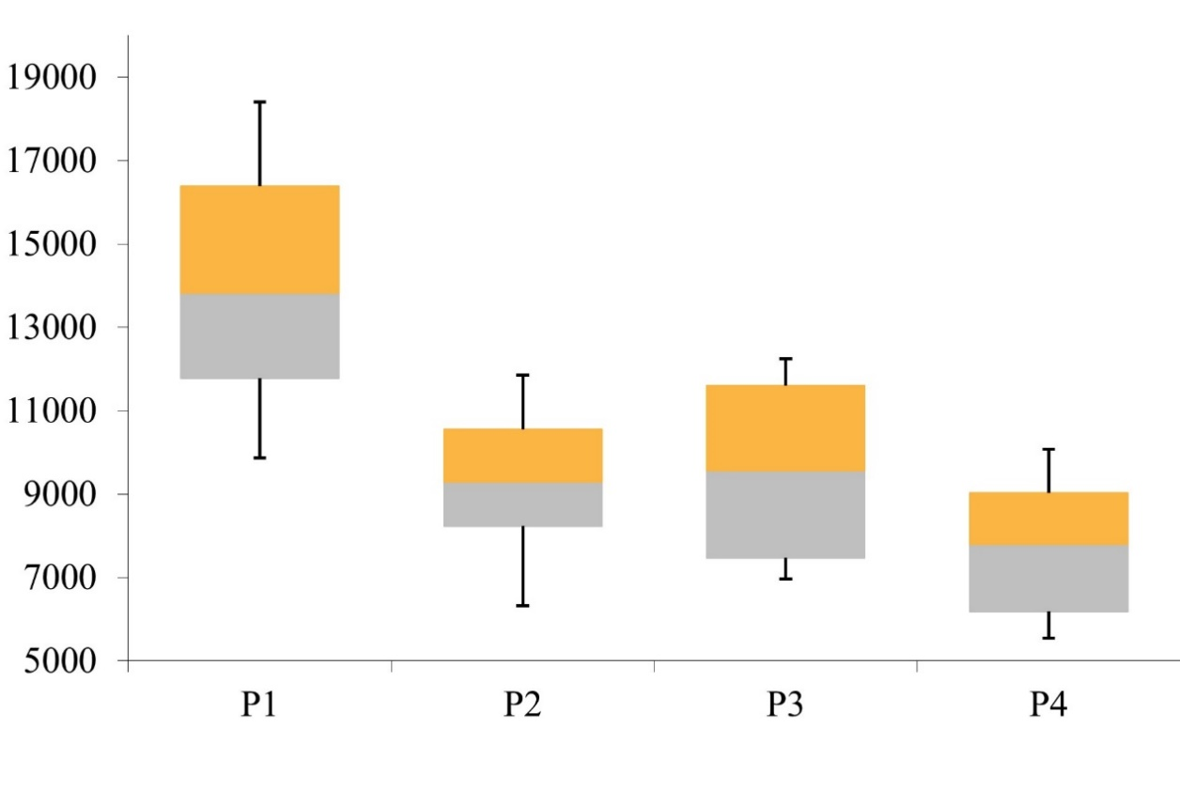
20 | 5 | 40 | 14545.41 | 9011.56 | 9563.38 | 7334.36 | 15029.24 | 10100.97 | 9417.31 | 7773.82 | 14760.88 | 9007.59 | 9748.44 | 7429.82
20 | 5 | 50 | 18119.32 | 11037.43 | 11298.84 | 8601.55 | 17349.77 | 10564.74 | 11440.80 | 8384.20 | 18015.94 | 11056.37 | 12251.91 | 9513.32
20 | 10 | 30 | 11281.81 | 7988.75 | 6788.18 | 5405.88 | 11695.90 | 8011.70 | 6865.60 | 5919.74 | 11949.04 | 8333.94 | 7383.41 | 6011.61
20 | 10 | 40 | 14755.68 | 9731.53 | 9366.35 | 7478.47 | 14620.91 | 9894.17 | 9219.61 | 6951.27 | 15530.56 | 10688.99 | 9868.70 | 7732.07
20 | 10 | 50 | 18224.04 | 11736.65 | 11486.78 | 9151.48 | 17809.94 | 10979.54 | 11566.98 | 9287.86 | 18408.52 | 11857.86 | 11399.50 | 9263.16
20 | 15 | 30 | 11747.85 | 8415.73 | 6966.24 | 5676.29 | 11766.26 | 8704.99 | 6844.86 | 6045.76 | 11691.92 | 8765.92 | 6967.74 | 6293.12
20 | 15 | 40 | 14593.22 | 10232.82 | 9033.54 | 7189.02 | 15075.61 | 10265.06 | 9392.80 | 7747.71 | 14183.46 | 10200.86 | 9286.97 | 8271.57
20 | 15 | 50 | 17279.45 | 11286.73 | 11904.94 | 8983.76 | 17734.27 | 12187.59 | 11872.14 | 9501.36 | 17589.28 | 11340.38 | 11952.65 | 9024.36
Average |  |  | 13748.62 | 8861.17 | 9237.91 | 7293.99 | 13855.43 | 9077.79 | 9315.50 | 7467.28 | 14087.89 | 9336.58 | 9589.65 | 7711.64

